Данные по покрытию с терминалов
Покрытие - оператор, технология (по данным с терминалов)

Beeline

WCDMA Coverage ('Best Cell' CPICH RSCP [dBm])

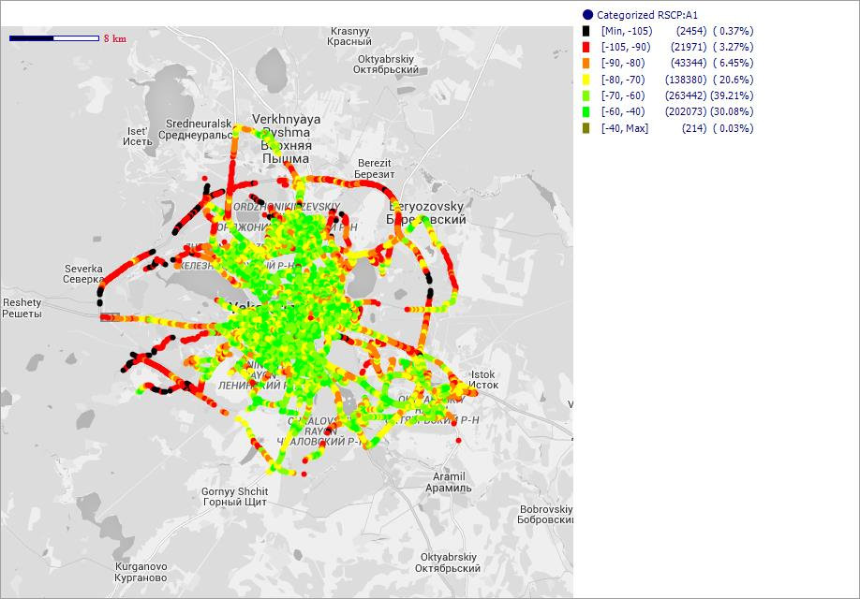

GSM Coverage (Server RxLev Sub [dBm])

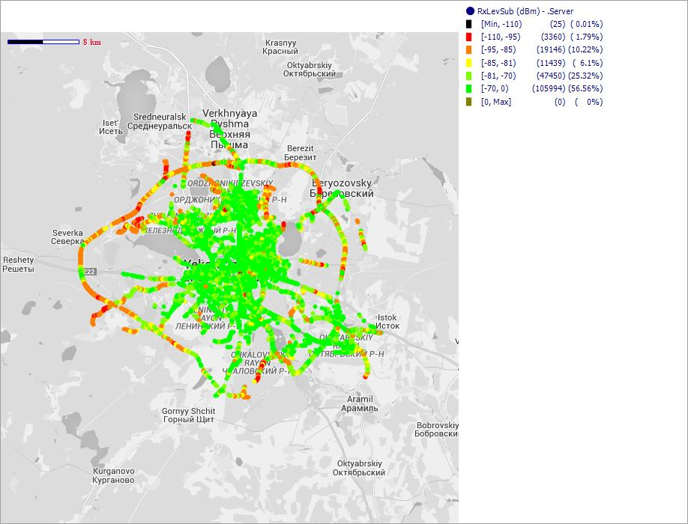

LTE Coverage (Serving Cell RSRP [dBm])

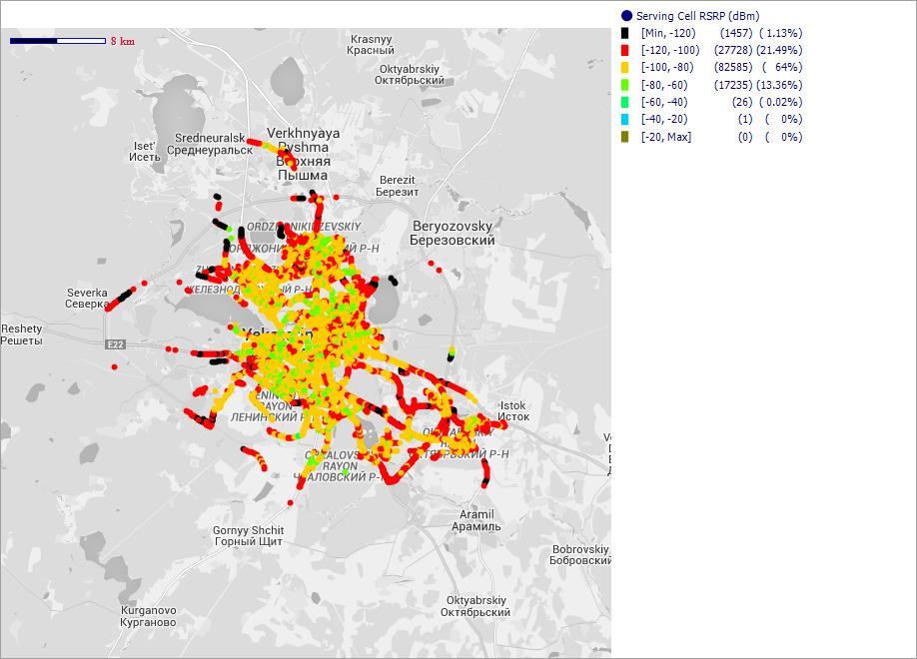

MegaFon RUS

WCDMA Coverage ('Best Cell' CPICH RSCP [dBm])

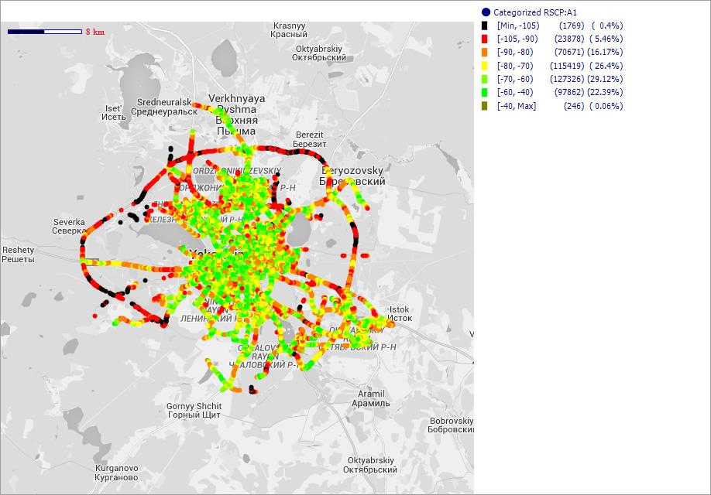

GSM Coverage (Server RxLev Sub [dBm])

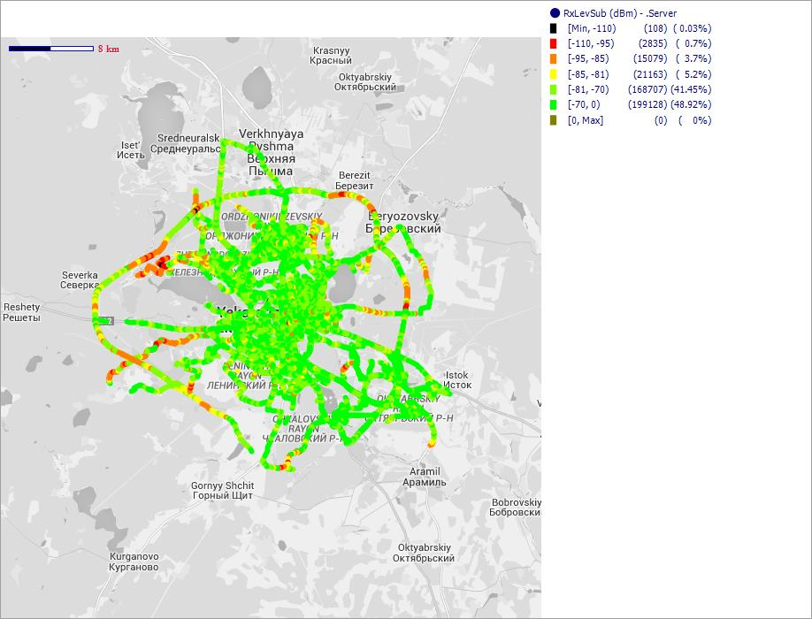

LTE Coverage (Serving Cell RSRP [dBm])

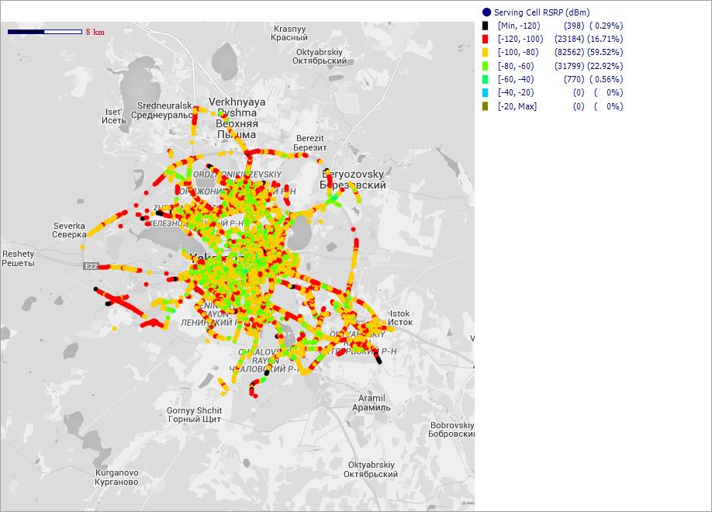

MTS-RUS

WCDMA Coverage ('Best Cell' CPICH RSCP [dBm])

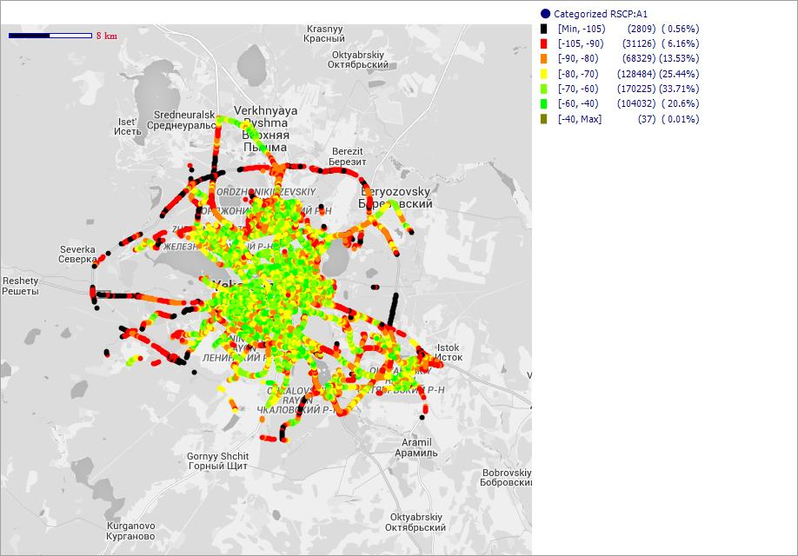

GSM Coverage (Server RxLev Sub [dBm])

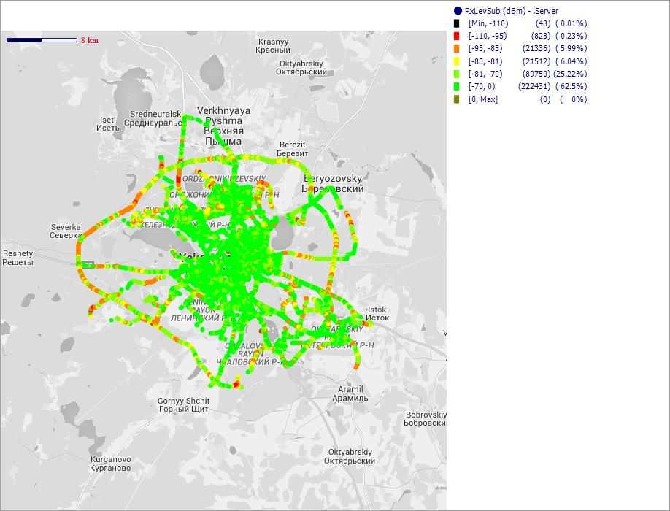

LTE Coverage (Serving Cell RSRP [dBm])

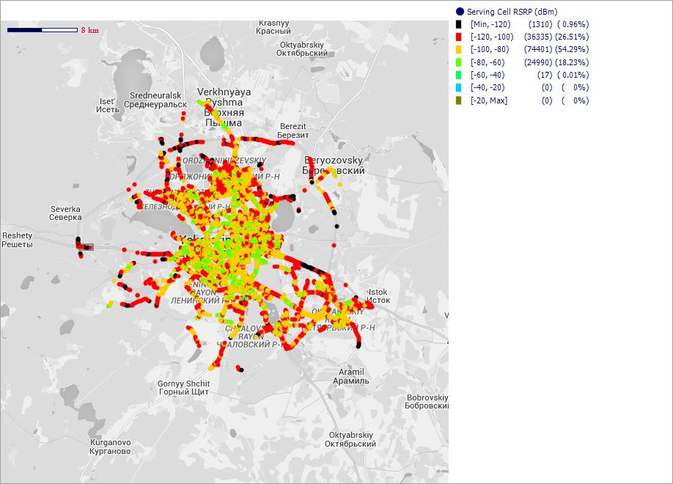

RUSSIA VOTEK

WCDMA Coverage ('Best Cell' CPICH RSCP [dBm])

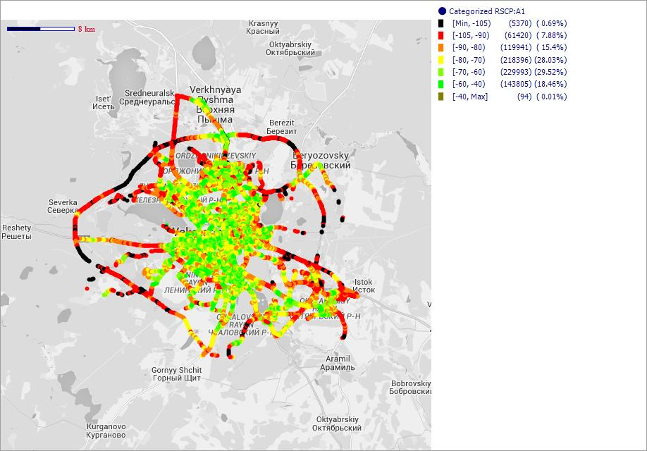

GSM Coverage (Server RxLev Sub [dBm])

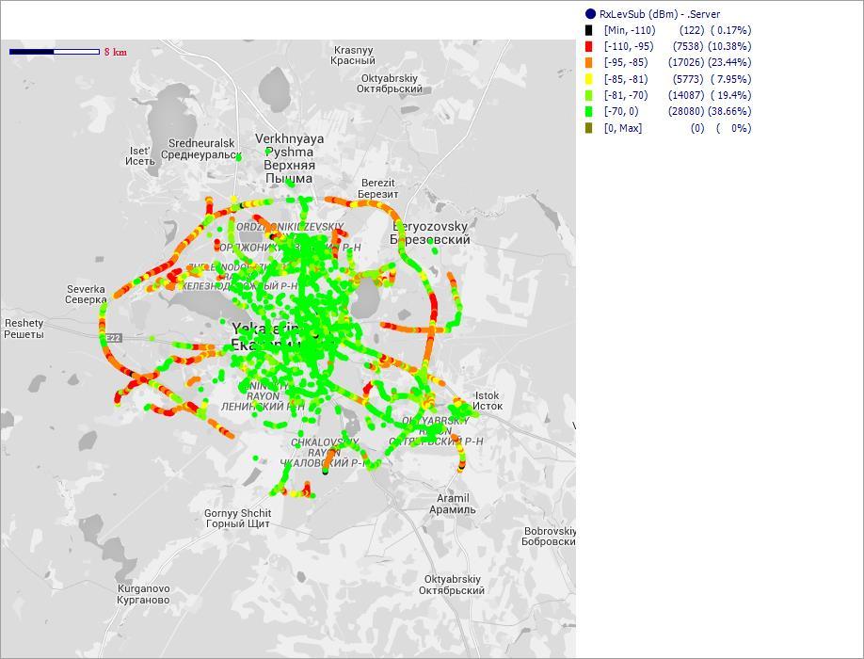

LTE Coverage (Serving Cell RSRP [dBm])

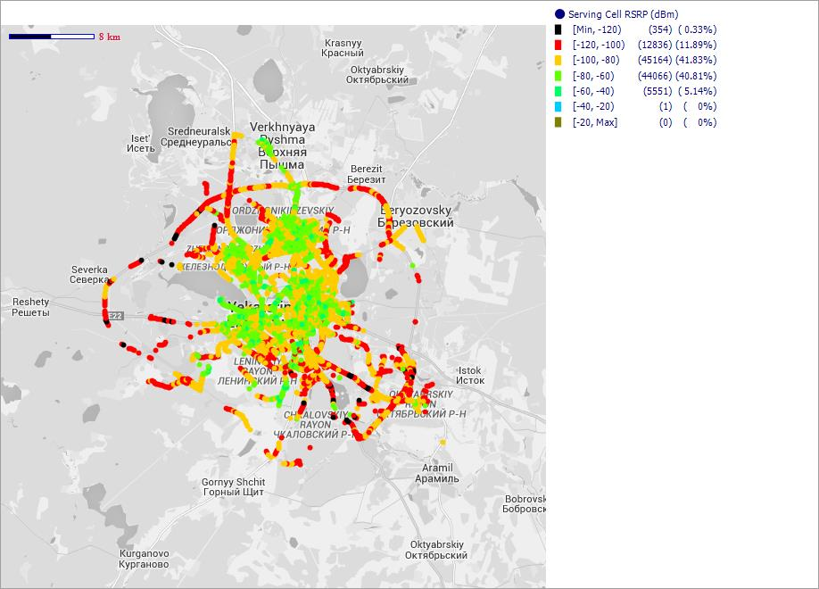

GSM Сканер
GSM покрытие - оператор (сканнер)
Beeline_RUS

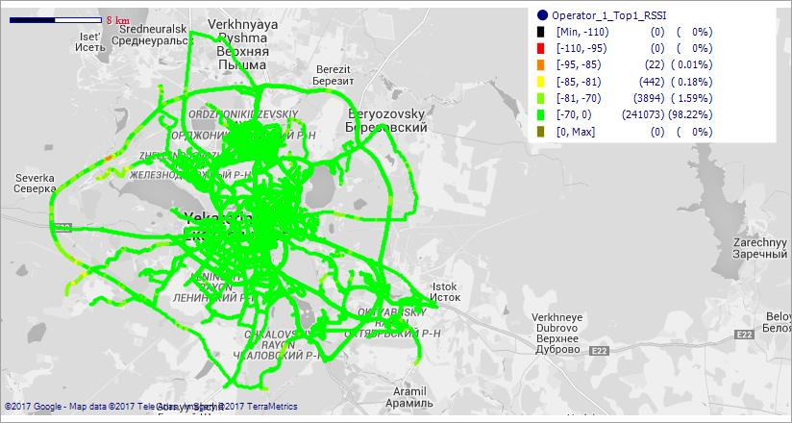

MegaFon_RUS

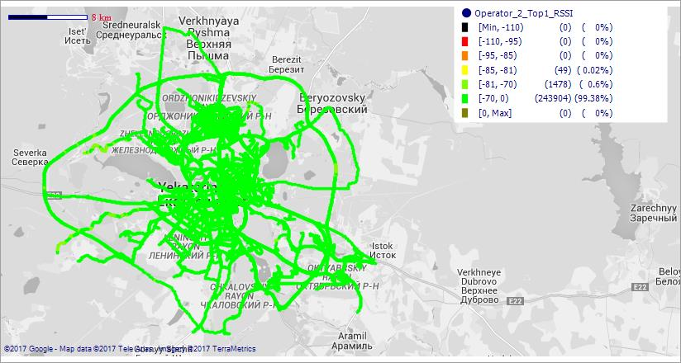

MTS_RUS

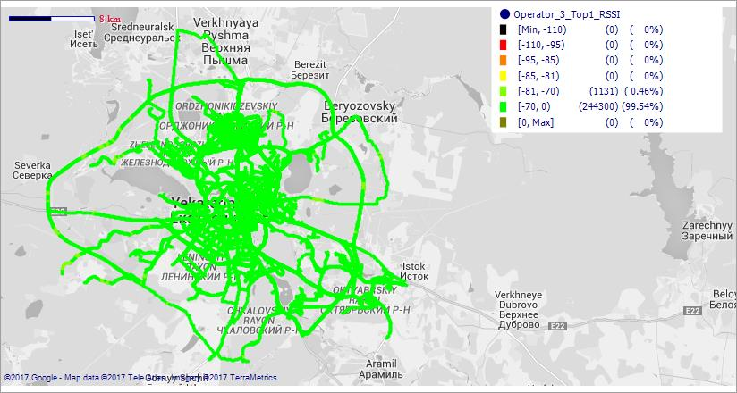

Tele-2_RUS

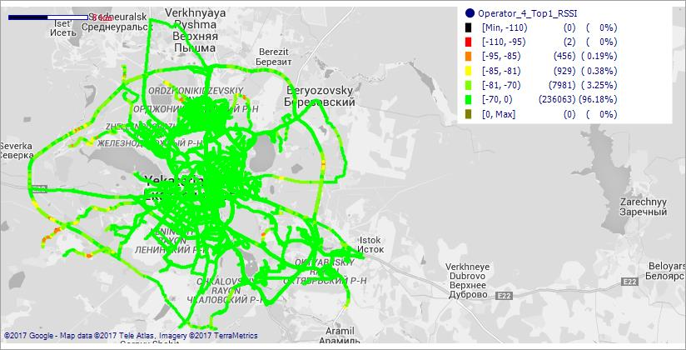

WCDMA сканер
WCDMA покрытие - оператор (сканнер)
Beeline_RUS

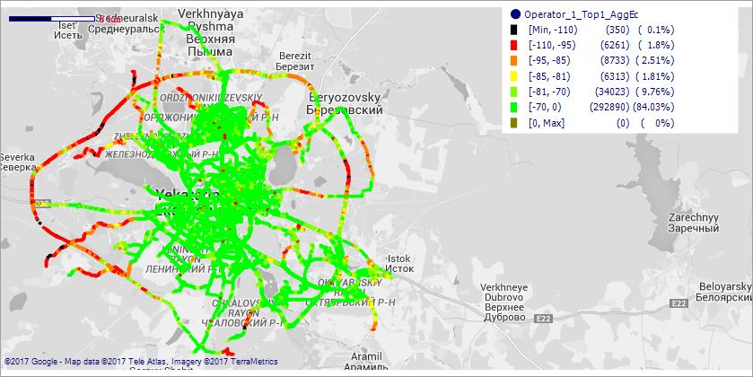

MegaFon_RUS

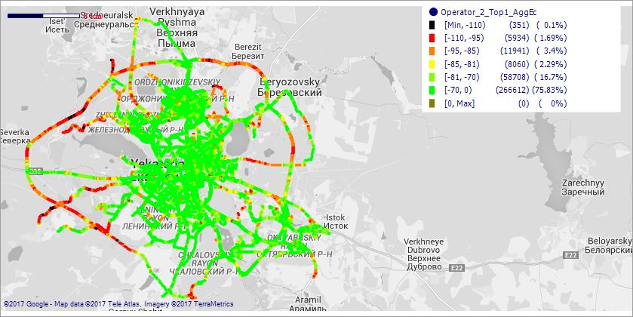

MTS_RUS

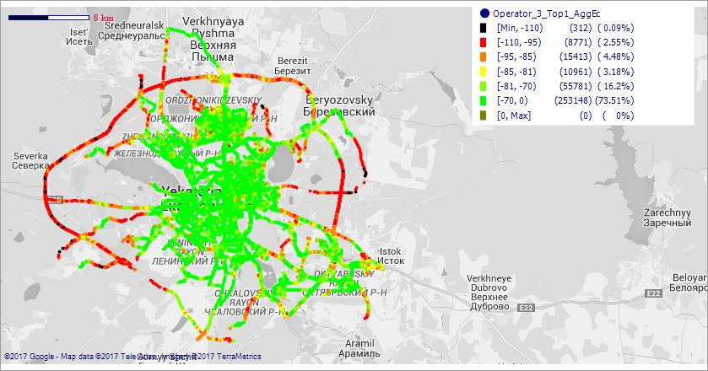

Tele-2_RUS

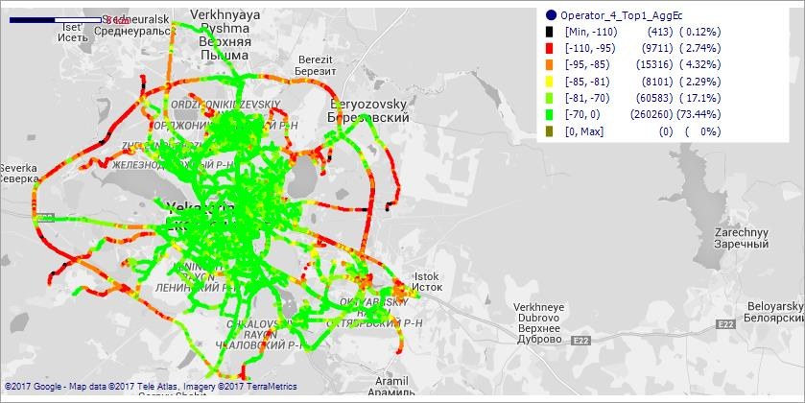

LTE сканер
LTE покрытие - оператор (сканнер)
Beeline_RUS

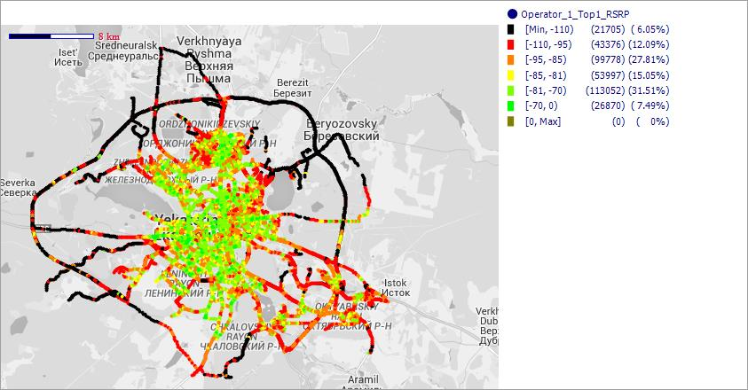

MegaFon_RUS

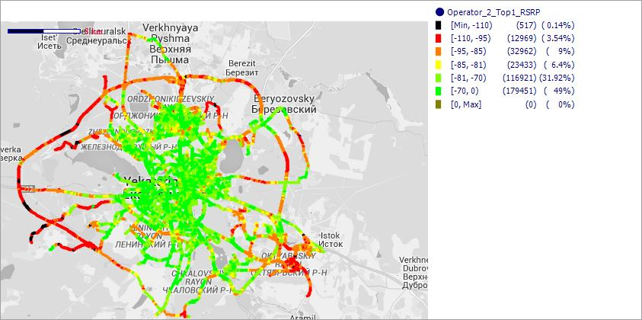

MTS_RUS

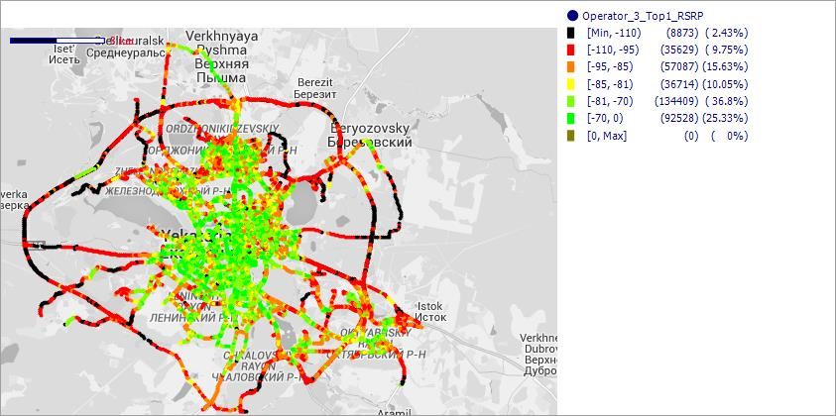

Tele-2_RUS

